关系图
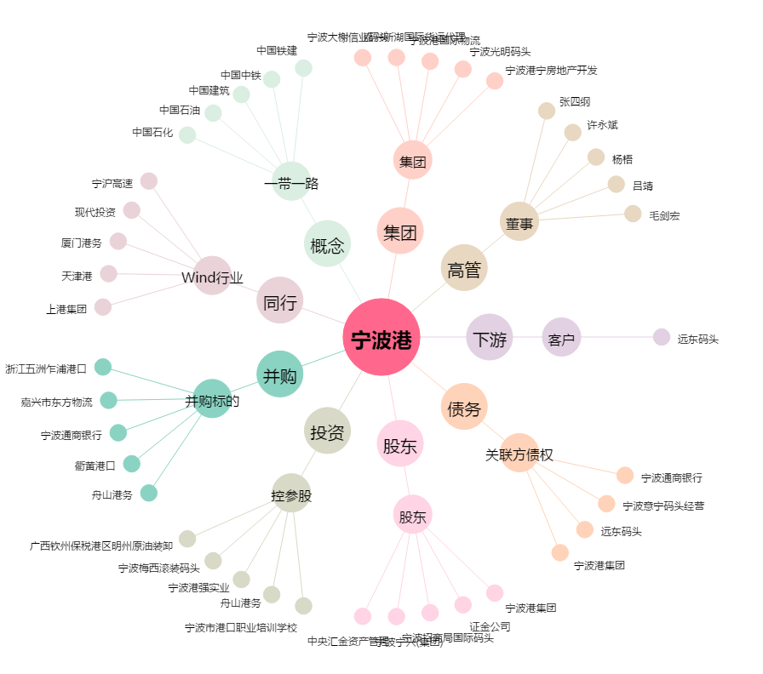
宁波港[601018.SH] - 关系概览图

